Кофе-брейк 30 персон


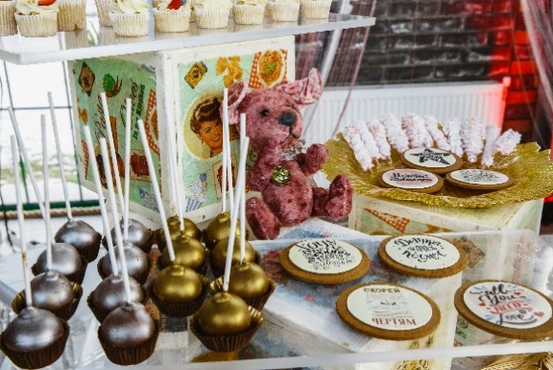
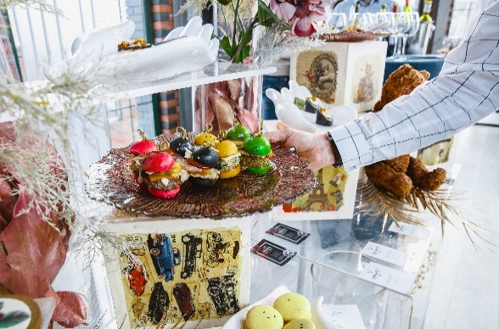
 |  |  | на 30 человек
 | Наименование блюд | Кол-во порций | Вес 1 порции в граммах | Стоимость 1 порции | Общий вес каждого блюда | Выход блюда на 1 человека из расчета на 30 персон | Итого стоимость
 | Приветственный кофе или кофейная пауза
 | Холодные закуски\канапе
 | Сэндвич на томатно-базиликовой булочке с салями, сливочным сыром и соусом песто | 10 | 70 | 154 | 700 | 23 | 1540
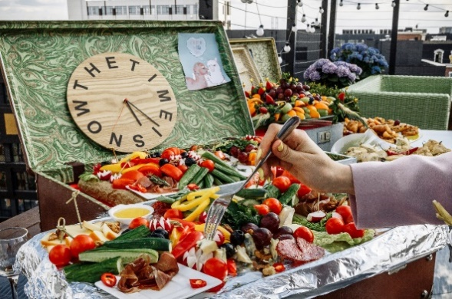
 | Тар-тар из семги в мини круассане | 10 | 60 | 156 | 600 | 20 | 1560
 | Мини Сэндвич для завтрака (ветчина, сыр, соус, омлет) | 10 | 70 | 145 | 700 | 23 | 1450
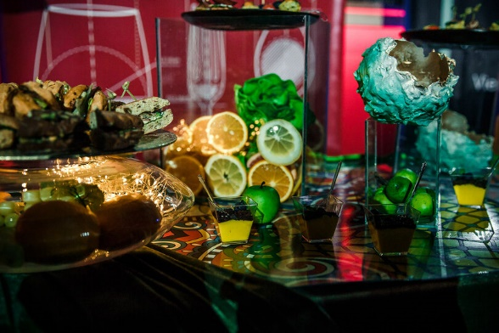
 | Цыпленок в кунжуте со свежим физалисом и базиликом | 10 | 25 | 91 | 250 | 8 | 910
 | Десерты
 | Ассорти десертов в шотах | 30 | 60 | 180 | 1800 | 60 | 5400
 | Сливочные круассаны по-французски | 15 | 30 | 125 | 450 | 15 | 1875
 | Фруктовые шпажки | 15 | 70 | 154 | 1050 | 35 | 2310
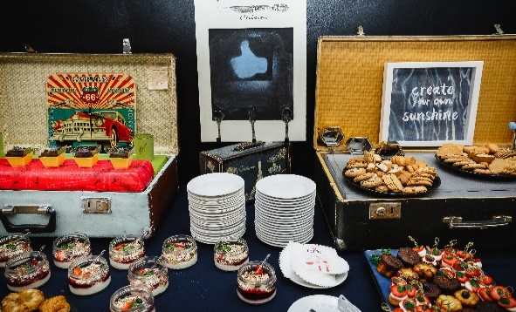
 | Напитки
 | Чай\кофе | 30 | 200 | 150 | 6000 | 200 | 4500
 | Вода с газом и без | 30 | 200 | 120 | 6000 | 200 | 3600

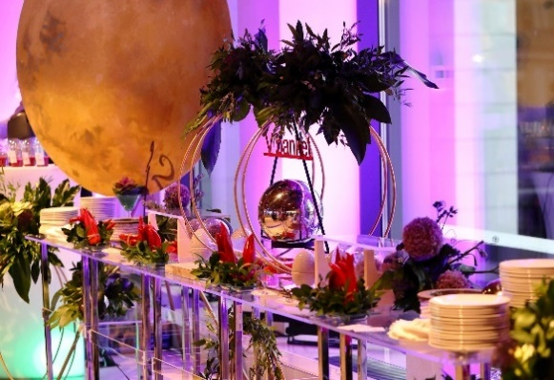
 |  | Общий выход еды на человека: | 185 | Общий выход напитков на персону: | 400 | Стоимость еды: | 23145

 | Персонал и дополнительные расходы |  |  |  |  | Стоимость еды и напитков на персону: |  | 772
 | Наименование | Кол-во | Стоимость услуги | Итого
 | Официанты | 2 | 5000 | 10000 |  | * Посуда и столовые приборы включены
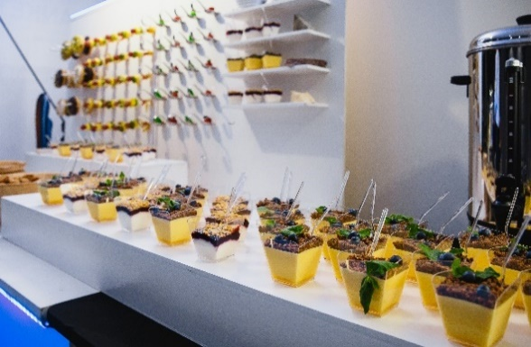
 | Бармен | 0 | 5000 | 0 |  | * Мебель для банкета или фуршета включена
 | Банкетный менеджер | 1 | 9000 | 9000 |  | * Тепловое оборудование и инвентарь включены
 | Повар | 0 | 5000 | 0
 | Уборщица | 0 | 2500 | 0
 | Грузовой автомобиль | 2 | 6000 | 12000
 | Gогрузка/разгрузка | 2 | 3000 | 6000 |  | Общая сумма включая все расходы: |  | 60145
 |  |  | Итого: | 37000 |  | Стоимость на персону финальная: |  | 2005

Аккредитация Catering Professional |  | Члены НАОМ |  | Победители премии "Кейтеринг года




 |  |  |  | в номинации "Индивидуальный подход" |  |  | в номинации "В ногу со временем"

